Worksheet
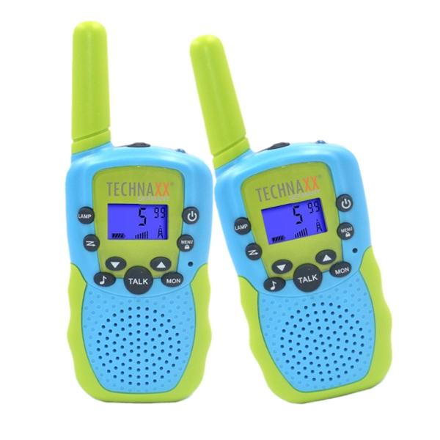
Technaxx Kinder Walkie-Talkie Set TX-347

Artikelnummer | 5332 |  | VE | 50
EAN | 4260101730220 |  | Stück pro Palette | 1500
Zollnummer | 85176930 |  | Lagen Pro Palette | 5

Abmessungen - Artikel
Länge(cm) | Breite(cm) | Höhe(cm) | Gewicht(g)
14 | 5 | 2 | 98

Abmessungen - Artikelverpackung
Länge(cm) | Breite(cm) | Höhe(cm) | Leergewicht(g) | Gewicht(g) Artikel+Verpackung
15 | 8 | 6.2 | 0 | 198

Abmessungen - VE Karton (Masterkarton)
Länge(cm) | Breite(cm) | Höhe(cm) | Gewicht(g)
40 | 35 | 34 | 13000

Verpackung - Bestandteile
Rest Zubehör (g) | Papier/Pappe (g) | Styropor (g) | Kunstst. Hohlkörper(g) | Kunstst. Folien(g) | Materialverbunde (g)
0 | 0 | 0 | 0 | 0 | 0

Weiterführende Informationen
Technaxx Reseller Portal

